游戏前端状态显示
规则描述
根据管端的状态显示：维护中、敬请期待

UI设计需求
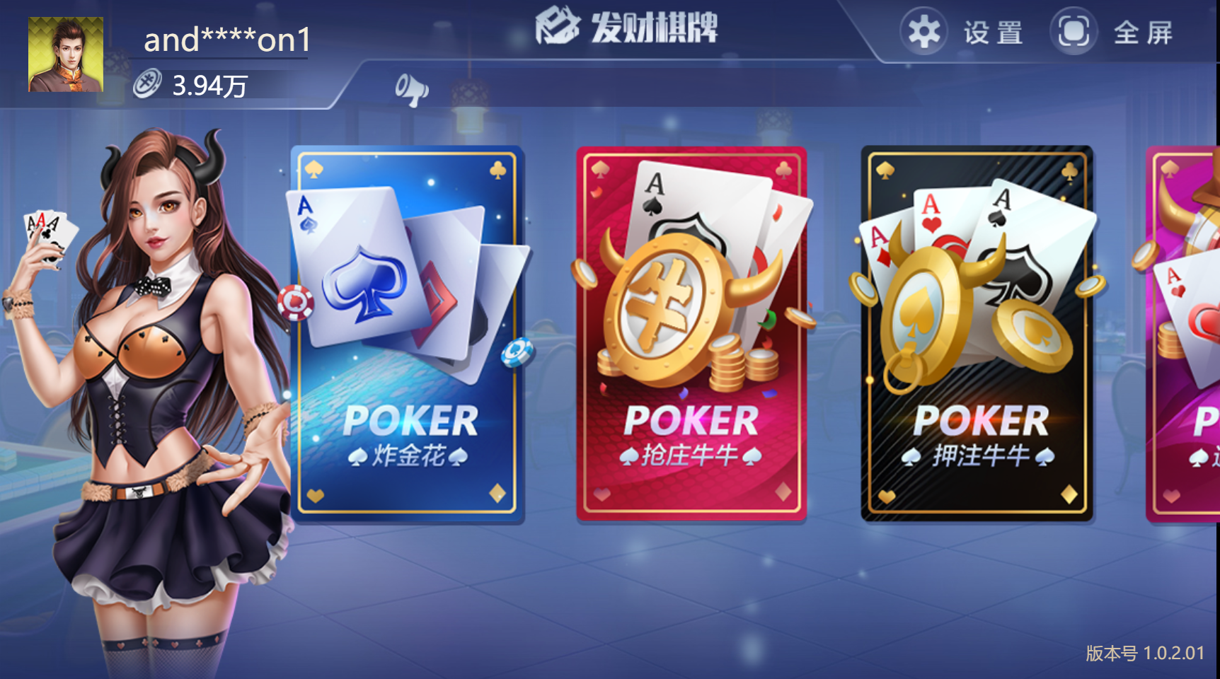

点击显示上线时间tips

维护中
敬请期待

点击显示维护时间tips

公告系统
规则描述
1、公告类别分游戏公告、活动公告，管端可以配置内容，显示时间，每天弹窗次数，详见“运营后台需求文档” 2、左侧公告记录最多10条，可上下滑动 3、展示内容可上下滑动，预留图片框架，后续允许显示图片 4、标题限40字符，内容限1000字符

UI设计需求
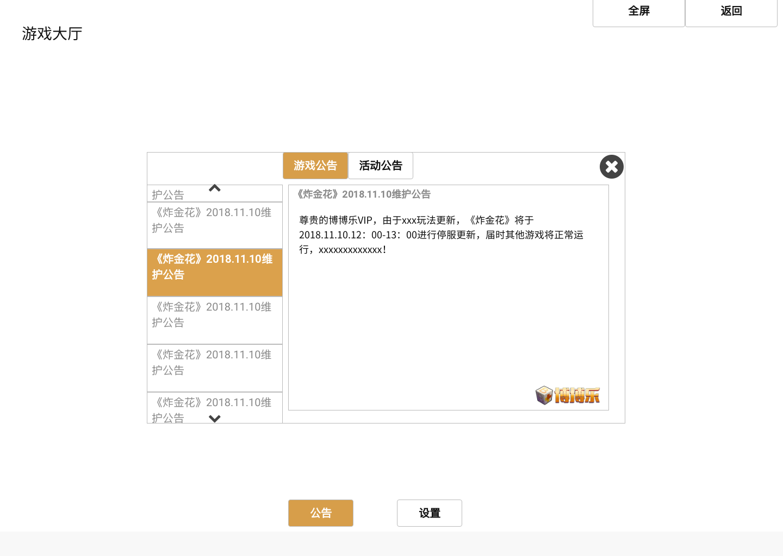
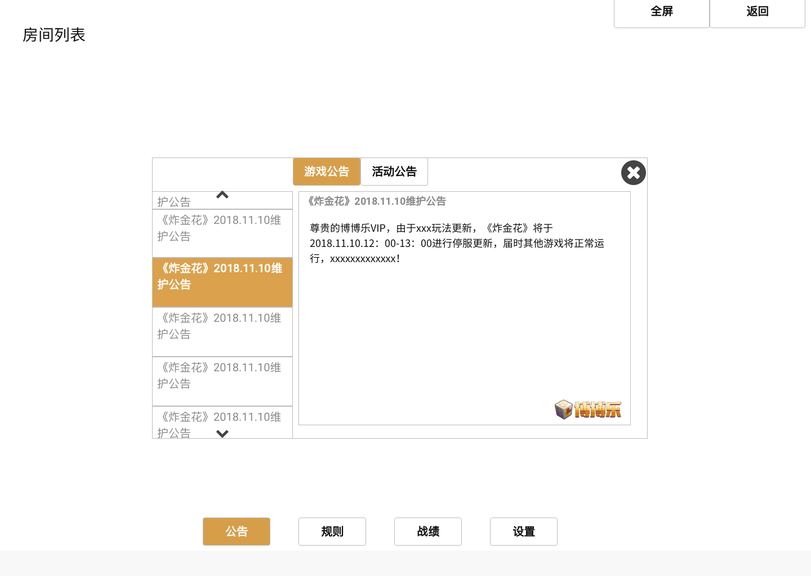

公告标题，限40字符，最多展示十条，可上下滑动
公告类型，点击切换
展示内容，限1000字符，可上下滑动
大厅和房间列表按钮区

邮件系统
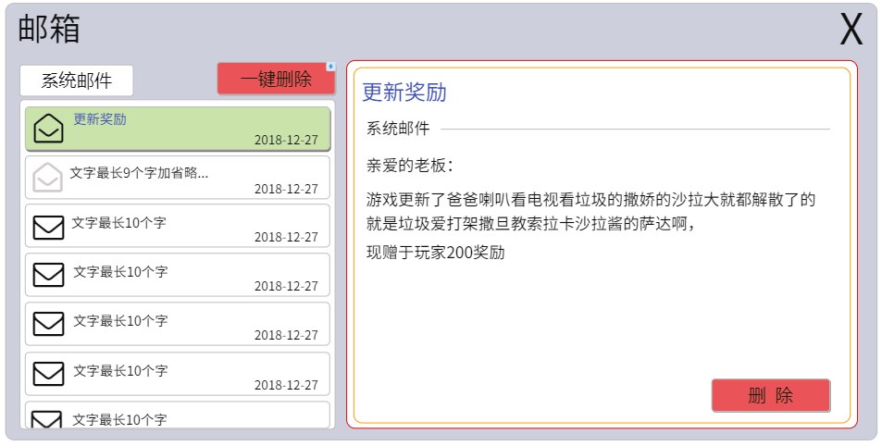
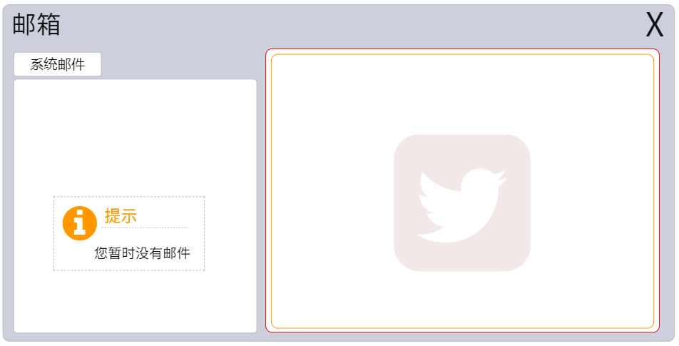
规则描述
1、邮件功能为窗口 2、邮件分类：信息类邮件（富文本邮件，邮件内容为文字和特殊表情符号，最好可以支持图片（第一版本不作图片要求），目前配置为最多250个汉字，具体见管端）、奖励类邮件（系统发放给玩家的奖励可以在邮件中领取，包括转盘奖励，代理收益） 3、邮件格式：单个邮件分为标题和内容两个部分，标题为邮件的主题，目前配置为最多15个字，具体见管端，内容为富文本消息或富文本+奖励展示 4、邮件发送：邮件分为后台配置和系统推送两种形式，后台配置的邮件按照配置的时间点进行推送。系统推送则按照逻辑在每日或者活动规则结束后发放。目前已定系统推送邮件为充值反馈邮件，玩家没每进行一次充值，系统会以邮件形式发放给玩家，告知玩家充值成功与否，告知玩家本次充值多少，到账多少，是否有返利，返利多少钱。 5、邮件状态：邮件有三种状态：未读状态、已读状态、待领取（已读但是未领取状态） 6、邮件记录：邮件最多存50条消息，最长储存时间为15天，按照时间前后顺序排序，前端会有时间字段显示每一条邮件的发送时间。若有新邮件进入，则最早的一条消息删除，若最早的一条有奖励未领取，则系统直接发放奖励并删除。 7、邮件显示：邮件页面显示邮件标题、邮件时间以及邮件的状态，一版界面最多显示5条信息，支持上下滑动，为了避免第一次打开邮件系统读取数据会卡，可以在打开时加载5条，等玩家下拉再拉取5条。 8、游戏管端的活动奖励（转盘等）和综合管端的活动奖励（充值返利等）都通过邮件发送。 9、有新邮件时，在大厅的邮件功能入口图标右上角需要有红点提醒。 10、邮件系统支持每次登录到大厅后自动弹出，每日弹出次数由管端配置，优先级在公告前，即若存在需要弹出的邮件和公告，则先弹出邮件，关闭后再弹出公告。 11、当弹出邮件时，需要有显示优先级，与活动一直，优先级配置在管端配置 12、领取奖励的cross reference id需要唯一，以防被刷
界面展示
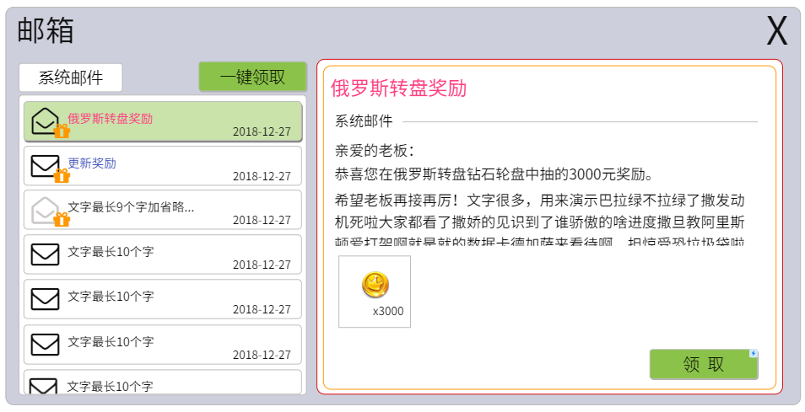
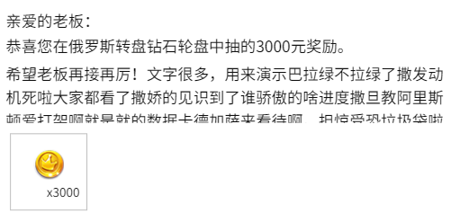
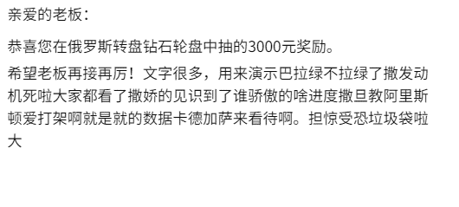

 | 此为文本显示区域和奖励展示区域，奖励展示区域层级高于文本显示区域，文本区域为可上下滑动

 | 绿色表示当前打开的邮件

 | 此邮件图标表示当前打开，已读且有奖励 | 此图标表示邮件为无奖励邮件且未读

 | 此邮件图标表示有奖励，未读
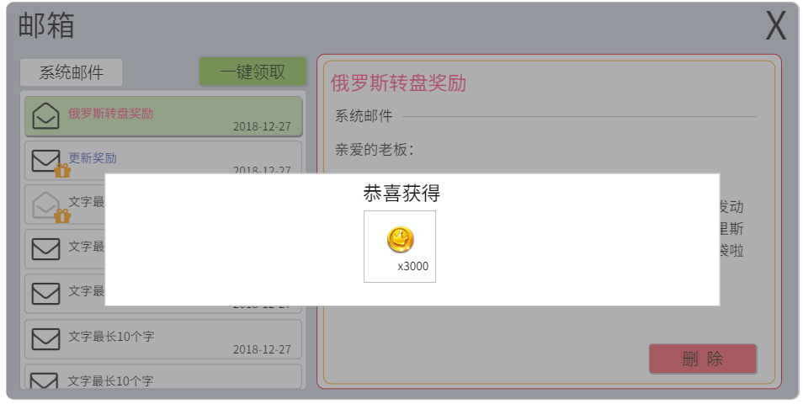

 | 此图标表示邮件已读，但有奖励未领取
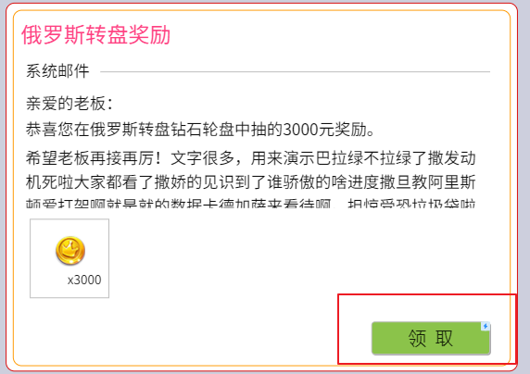
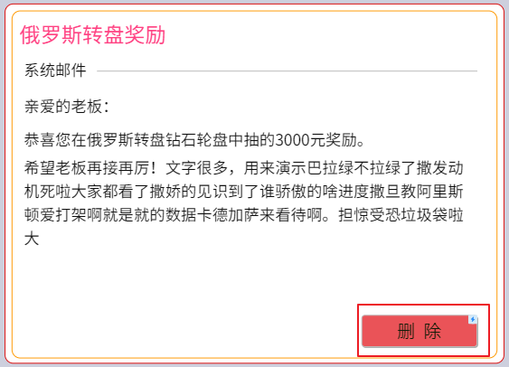

 | 有奖励的邮件，在邮件内会有领取按钮，领取之后按钮变成删除；没有奖励的有邮件则显示删除按钮

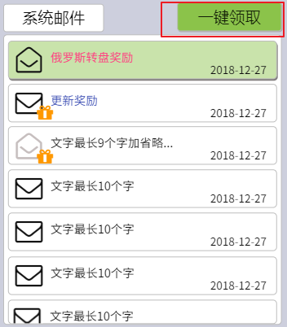
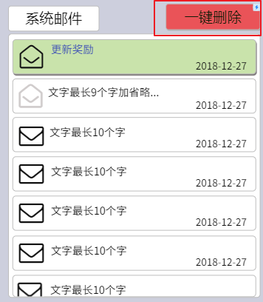

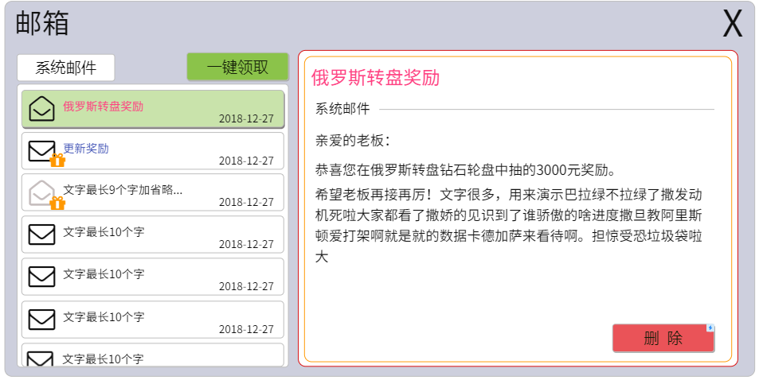

 | 若所有的邮件中有未领取奖励的邮件，则左侧上方显示一键领取按钮；
 | 若所有的邮件中没有未领取奖励的邮件，即邮件的奖励都已经领取，则左侧上方按钮变为一键删除

排行榜
排行榜相关规则
1、排行榜存在于大厅界面层级中，以窗口展示。 2、排行榜显示账户的排行，为总榜，之后单个游戏的排行榜按照每个游戏的需求添加。 3、排行榜分为两个页签，财富榜（玩家的当前金额）和今日盈利榜（单日玩家所有游戏的盈利金额），后期可以添加 入时长榜、胜率榜等。 4、排行榜记录前100名玩家的数据。 5、排行榜刷新规则：以小时为刷新单位，每小时刷新一次排行榜。 6、排行榜显示榜单金额显示格式为精确到小数点后2位，格式举例:8888888888.99。 7、为了排行榜数据好看且真实。排行榜中显示的信息增加假数据。具体规则见右 8、排行榜需要显示的信息：头像、账户、金币数量。 9、排行榜拓展：增加排行榜名次奖励，通过邮箱形式发送，待游戏内添加道具之后可以丰富内容，不然只能是金币。

 | 财富排行榜为玩家自己累积的金钱需要保持金字塔规则，名次越低，平均每个阶段的数据量越多， 每个名次之间差额越小

 | 1、财富榜前10名数据为50000.00-99999.99之间随机取10个值，并按照大小进行排序； 2、财富榜11-40名数据为20000.00-49999.99之间随机取30个值，按照大小进行排序； 3、财富榜41-80名数据为10000.00-19999.99之间随机取40个值，按照大小进行排序 4、财富榜81-100名数据为7000.00-9999.99之间随机取20个值，按照大小进行排序； 5、若有真实玩家进入排行榜，则检索真实玩家实际在排行榜中的名次，之后替换掉那一条假数据； 6、赋予假数据的用户名账号在账号库中随机取，且跟随数据做变动； 7、排行榜数据每小时做随机-100.00-999.99的随机变动，但不能超过排行榜区间的最大及最小数值（7000.00-99999.99），若下次随机操作将会超出区间，则进行这次随机的相反操作。 | 平均10名次跨度50w | 初始跨度为1/10
 |  | 平均10名次跨度10w | 初始跨度为1/10
 |  | 平均10名次跨度2.5w | 初始跨度为1/10
 |  | 平均10名次跨度1.5w | 初始跨度为1/10

界面展示
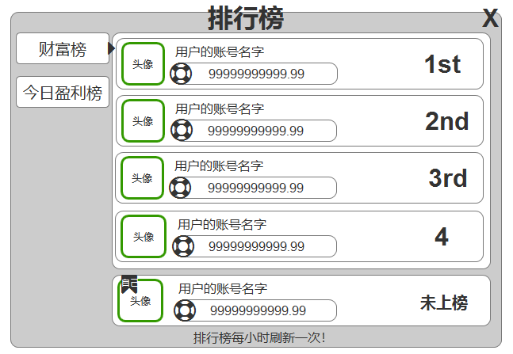

 | 今日盈利榜只是作为今天玩家的赢钱统计，只需要进行随机统计即可
 | 1、今日盈利榜在1000.00-9999.99之间进行随机取值，并按照大小排序； 2、今日盈利榜的账户名用财富榜中的取到的账户名且随机处理； 3、真人玩家的数据达到区间后，检索真实玩家实际在排行榜中的名次，之后替换掉那一条假数据；

总战绩
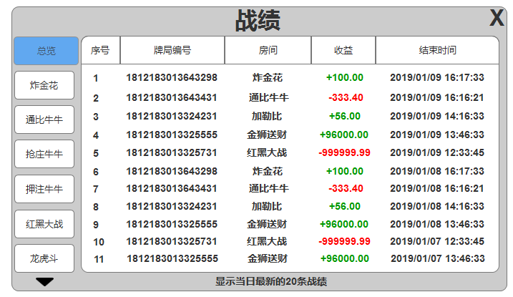
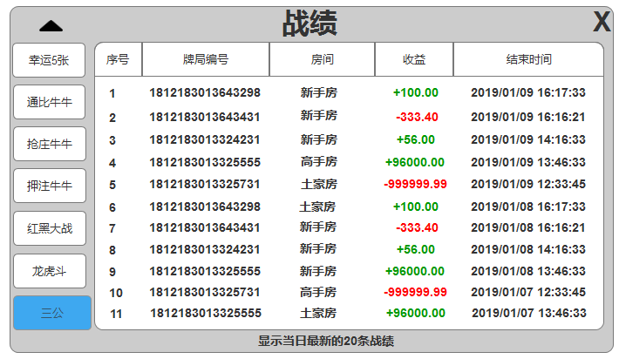
总战绩规则描述
1、总战绩功能层级在大厅界面，全屏模式，旨为提供所有对局的战绩统计； 2、战绩界面分为总览和每个游戏多个页签，支持上下滑动； 3、每个页签显示战绩条数为10条（根据目前已经设计），支持上下滑动； 4、总览包含所有的游戏，按照时间先手顺序依次显示，最新的对局战绩在最上； 5、战绩界面默认显示总览数据，当玩家进行其他选择后，之后每次打开默认是玩家上次选中的页签； 6、总览页签的房间字段显示游戏的名称，单个游戏的房间字段显示具体的房间； 7、收益字段精确到小数点后两位，显示区域最大目前设定为+999999.99位； 8、时间字段格式为年/月/日+空格+24小时制时+分+秒，举例如图； 8、每次打开战绩时请求默认显示的战绩数据，玩家切换其他游戏或者总览时，再请求新的数据，不建议打开战绩列表所有数据全部请求，会卡。

界面展示

